Sheet1
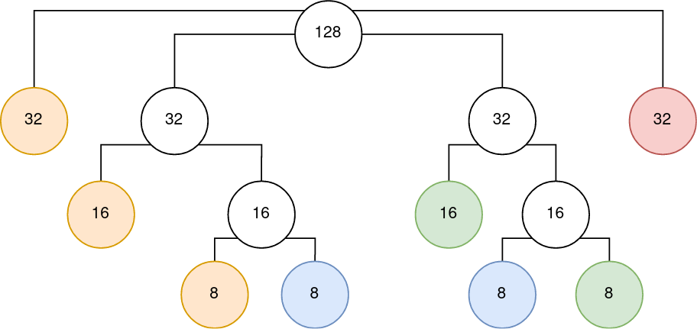
 | Виділений блок адрес: 210.15.210.0/25
 | Запит клієнтів: A-50, B-30, C-20, D-10 |  |  |  |  |  |  |  |  |  |  |  |  |  |  |  |  |  |  |  |  |  |  |  |  |  |  |  |  |  |  |  | К-сть вузлів: 2^7-2 = 126
 | 1 | 1 | 0 | 1 | 0 | 0 | 1 | 0 | 0 | 0 | 0 | 0 | 1 | 1 | 1 | 1 | 1 | 1 | 0 | 1 | 0 | 0 | 1 | 0 | 0 | 0 | 0 | 0 | 0 | 0 | 0 | 0 | IP: | 210.15.210.0
 | 1 | 1 | 1 | 1 | 1 | 1 | 1 | 1 | 1 | 1 | 1 | 1 | 1 | 1 | 1 | 1 | 1 | 1 | 1 | 1 | 1 | 1 | 1 | 1 | 1 | 0 | 0 | 0 | 0 | 0 | 0 | 0 | Mask | 255.255.255.128

 |  |  |  |  |  |  |  |  |  |  |  |  |  |  |  |  |  |  |  |  |  |  |  |  |  |  |  |  |  |  |  |  |  |  |  | Поділено | Кому | Реально
Мережа 0 | 1 | 1 | 0 | 1 | 0 | 0 | 1 | 0 | 0 | 0 | 0 | 0 | 1 | 1 | 1 | 1 | 1 | 1 | 0 | 1 | 0 | 0 | 1 | 0 | 0 | 0 | 0 | 0 | 0 | 0 | 0 | 0 |  | 210.15.210.0 | /27 | 32 | A | 32-2=30
Мережа 1 | 1 | 1 | 0 | 1 | 0 | 0 | 1 | 0 | 0 | 0 | 0 | 0 | 1 | 1 | 1 | 1 | 1 | 1 | 0 | 1 | 0 | 0 | 1 | 0 | 0 | 0 | 1 | 0 | 0 | 0 | 0 | 0 |  | 210.15.210.32 | /27 | 32 | розбивається
Мережа 2 | 1 | 1 | 0 | 1 | 0 | 0 | 1 | 0 | 0 | 0 | 0 | 0 | 1 | 1 | 1 | 1 | 1 | 1 | 0 | 1 | 0 | 0 | 1 | 0 | 0 | 1 | 0 | 0 | 0 | 0 | 0 | 0 |  | 210.15.210.64 | /27 | 32 | розбивається
Мережа 3 | 1 | 1 | 0 | 1 | 0 | 0 | 1 | 0 | 0 | 0 | 0 | 0 | 1 | 1 | 1 | 1 | 1 | 1 | 0 | 1 | 0 | 0 | 1 | 0 | 0 | 1 | 1 | 0 | 0 | 0 | 0 | 0 |  | 210.15.210.96 | /27 | 32 | B | 32-2=30
Маска | 1 | 1 | 1 | 1 | 1 | 1 | 1 | 1 | 1 | 1 | 1 | 1 | 1 | 1 | 1 | 1 | 1 | 1 | 1 | 1 | 1 | 1 | 1 | 1 | 1 | 1 | 1 | 0 | 0 | 0 | 0 | 0 |  | 255.255.255.224

 |  |  |  |  |  |  |  |  |  |  |  |  |  |  |  |  |  |  |  |  |  |  |  |  |  |  |  |  |  |  |  |  |  |  |  | Поділено | Кому | Реально
Мережа 1.0 | 1 | 1 | 0 | 1 | 0 | 0 | 1 | 0 | 0 | 0 | 0 | 0 | 1 | 1 | 1 | 1 | 1 | 1 | 0 | 1 | 0 | 0 | 1 | 0 | 0 | 0 | 1 | 0 | 0 | 0 | 0 | 0 |  | 210.15.210.32 | /28 | 16 | A | 16-2=14
Мережа 1.1 | 1 | 1 | 0 | 1 | 0 | 0 | 1 | 0 | 0 | 0 | 0 | 0 | 1 | 1 | 1 | 1 | 1 | 1 | 0 | 1 | 0 | 0 | 1 | 0 | 0 | 0 | 1 | 1 | 0 | 0 | 0 | 0 |  | 210.15.210.48 | /28 | 16 | розбивається
Маска | 1 | 1 | 1 | 1 | 1 | 1 | 1 | 1 | 1 | 1 | 1 | 1 | 1 | 1 | 1 | 1 | 1 | 1 | 1 | 1 | 1 | 1 | 1 | 1 | 1 | 1 | 1 | 1 | 0 | 0 | 0 | 0 |  | 255.255.255.240

 |  |  |  |  |  |  |  |  |  |  |  |  |  |  |  |  |  |  |  |  |  |  |  |  |  |  |  |  |  |  |  |  |  |  |  | Поділено | Кому | Реально
Мережа 1.1.0 | 1 | 1 | 0 | 1 | 0 | 0 | 1 | 0 | 0 | 0 | 0 | 0 | 1 | 1 | 1 | 1 | 1 | 1 | 0 | 1 | 0 | 0 | 1 | 0 | 0 | 0 | 1 | 1 | 0 | 0 | 0 | 0 |  | 210.15.210.48 | /29 | 8 | A | 8-2=6 | A | 210.15.210.0/27(210.15.210.1 - 210.15.210.30) бродкаст 210.15.210.31, 30 хостів
Мережа 1.1.1 | 1 | 1 | 0 | 1 | 0 | 0 | 1 | 0 | 0 | 0 | 0 | 0 | 1 | 1 | 1 | 1 | 1 | 1 | 0 | 1 | 0 | 0 | 1 | 0 | 0 | 0 | 1 | 1 | 1 | 0 | 0 | 0 |  | 210.15.210.56 | /29 | 8 | D | 8-2=6 |  | 210.15.210.32/28(210.15.210.33 - 210.15.210.46) бродкаст 210.15.210.37, 14 хостів
Маска | 1 | 1 | 1 | 1 | 1 | 1 | 1 | 1 | 1 | 1 | 1 | 1 | 1 | 1 | 1 | 1 | 1 | 1 | 1 | 1 | 1 | 1 | 1 | 1 | 1 | 1 | 1 | 1 | 1 | 0 | 0 | 0 |  | 255.255.255.248 |  |  |  |  |  | 210.15.210.48/29(210.15.210.49 - 210.15.210.54) бродкаст 210.15.210.55, 6 хостів
 |  |  |  |  |  |  |  |  |  |  |  |  |  |  |  |  |  |  |  |  |  |  |  |  |  |  |  |  |  |  |  |  |  |  |  |  |  |  | B | 210.15.210.96/27(210.15.210.97-210.15.210.126) бродкаст 210.15.210.127, 30 хостів
 |  |  |  |  |  |  |  |  |  |  |  |  |  |  |  |  |  |  |  |  |  |  |  |  |  |  |  |  |  |  |  |  |  |  |  | Поділено | Кому | Реально | C | 210.15.210.64/28(210.15.210.65 - 210.15.210.78) бродкаст 210.15.210.79, 14 хостів
Мережа 2.0 | 1 | 1 | 0 | 1 | 0 | 0 | 1 | 0 | 0 | 0 | 0 | 0 | 1 | 1 | 1 | 1 | 1 | 1 | 0 | 1 | 0 | 0 | 1 | 0 | 0 | 1 | 0 | 0 | 0 | 0 | 0 | 0 |  | 210.15.210.64 | /28 | 16 | C | 16-2=14 |  | 210.15.210.88/29(210.15.210.88 - 210.15.210.94) бродкаст 210.15.210.95, 6 хостів
Мережа 2.1 | 1 | 1 | 0 | 1 | 0 | 0 | 1 | 0 | 0 | 0 | 0 | 0 | 1 | 1 | 1 | 1 | 1 | 1 | 0 | 1 | 0 | 0 | 1 | 0 | 0 | 1 | 0 | 1 | 0 | 0 | 0 | 0 |  | 210.15.210.80 | /28 | 16 | розбивається |  | D | 210.15.210.56/29(210.15.210.57 - 210.15.210.56) бродкаст 210.15.210.57, 6 хостів
Маска | 1 | 1 | 1 | 1 | 1 | 1 | 1 | 1 | 1 | 1 | 1 | 1 | 1 | 1 | 1 | 1 | 1 | 1 | 1 | 1 | 1 | 1 | 1 | 1 | 1 | 1 | 1 | 1 | 0 | 0 | 0 | 0 |  | 255.255.255.240 |  |  |  |  |  | 210.15.210.80/29(210.15.210.81 - 210.15.210.86) бродкаст 210.15.210.87, 6 хостів

 |  |  |  |  |  |  |  |  |  |  |  |  |  |  |  |  |  |  |  |  |  |  |  |  |  |  |  |  |  |  |  |  |  |  |  |  |  |  |  | Хотіли | 50+30+20+10 = 110
 |  |  |  |  |  |  |  |  |  |  |  |  |  |  |  |  |  |  |  |  |  |  |  |  |  |  |  |  |  |  |  |  |  |  |  | Поділено | Кому | Реально |  | Віддано | 30+30+14+6+6+14+6+6 = 112
Мережа 2.1.0 | 1 | 1 | 0 | 1 | 0 | 0 | 1 | 0 | 0 | 0 | 0 | 0 | 1 | 1 | 1 | 1 | 1 | 1 | 0 | 1 | 0 | 0 | 1 | 0 | 0 | 1 | 0 | 1 | 0 | 0 | 0 | 0 |  | 210.15.210.80 | /29 | 8 | D | 8-2=6 |  | Втрачено | 8*2 = 16
Мережа 2.1.1 | 1 | 1 | 0 | 1 | 0 | 0 | 1 | 0 | 0 | 0 | 0 | 0 | 1 | 1 | 1 | 1 | 1 | 1 | 0 | 1 | 0 | 0 | 1 | 0 | 0 | 1 | 0 | 1 | 1 | 0 | 0 | 0 |  | 210.15.210.88 | /29 | 8 | C | 8-2=6 |  | Залишилось | 128-112-16=0
Маска | 1 | 1 | 1 | 1 | 1 | 1 | 1 | 1 | 1 | 1 | 1 | 1 | 1 | 1 | 1 | 1 | 1 | 1 | 1 | 1 | 1 | 1 | 1 | 1 | 1 | 1 | 1 | 1 | 1 | 0 | 0 | 0 |  | 255.255.255.248

